截图1
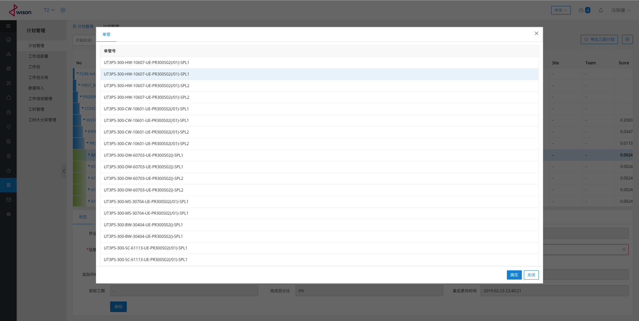
截图1

 | 计划管理主画面

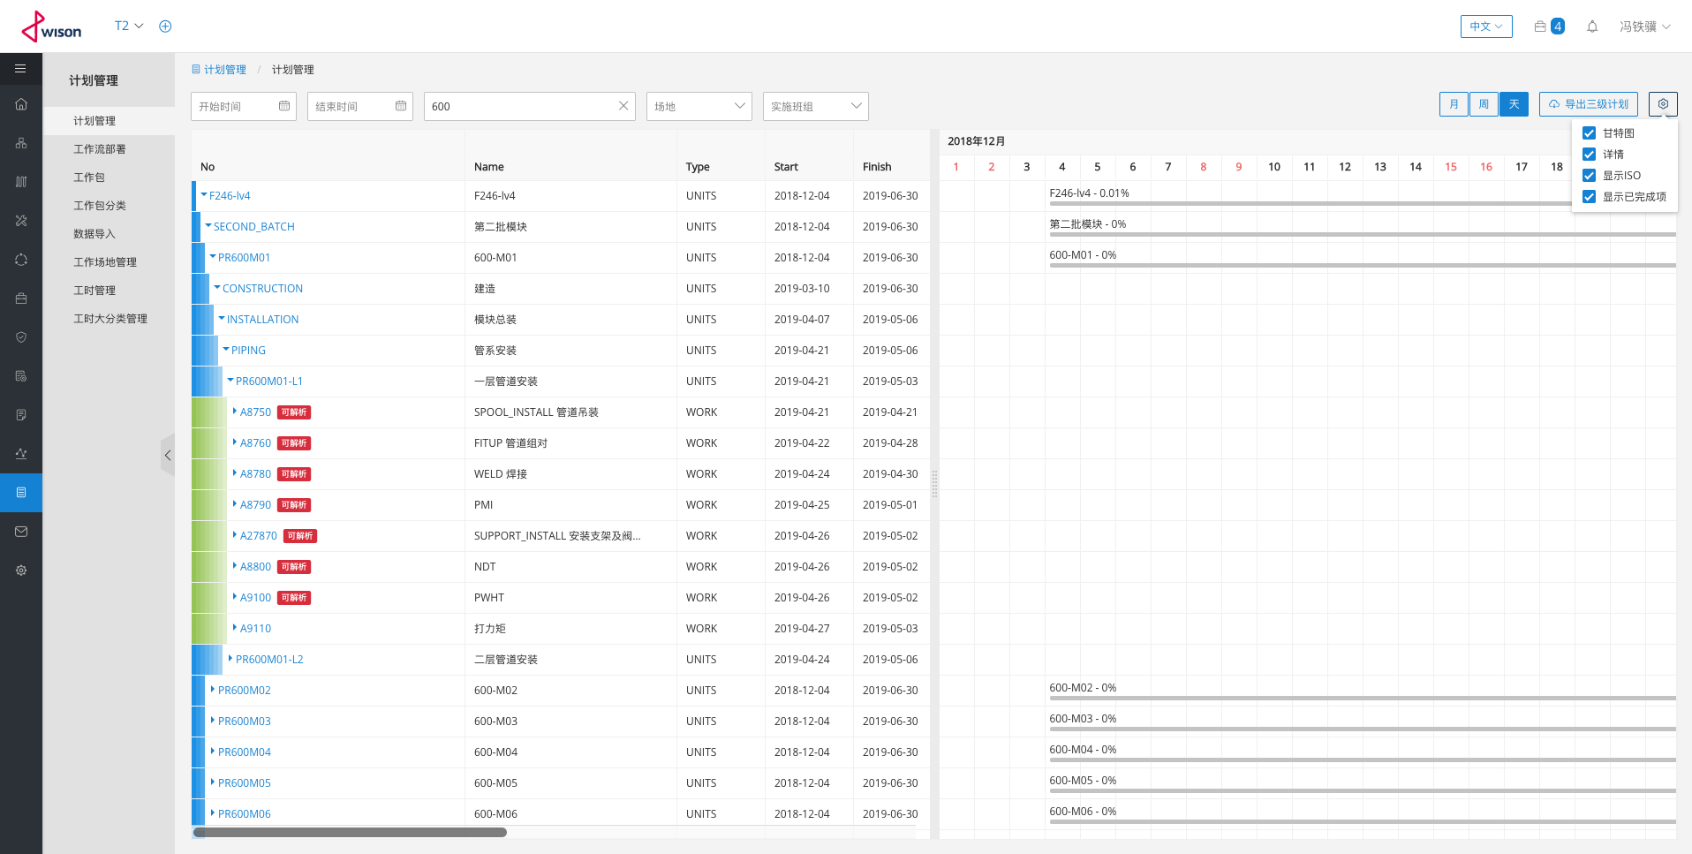

 | 在三级计划上点击鼠标右键可操作当前三级计划（生成、添加、删除、启动、挂起、导出四级计划）

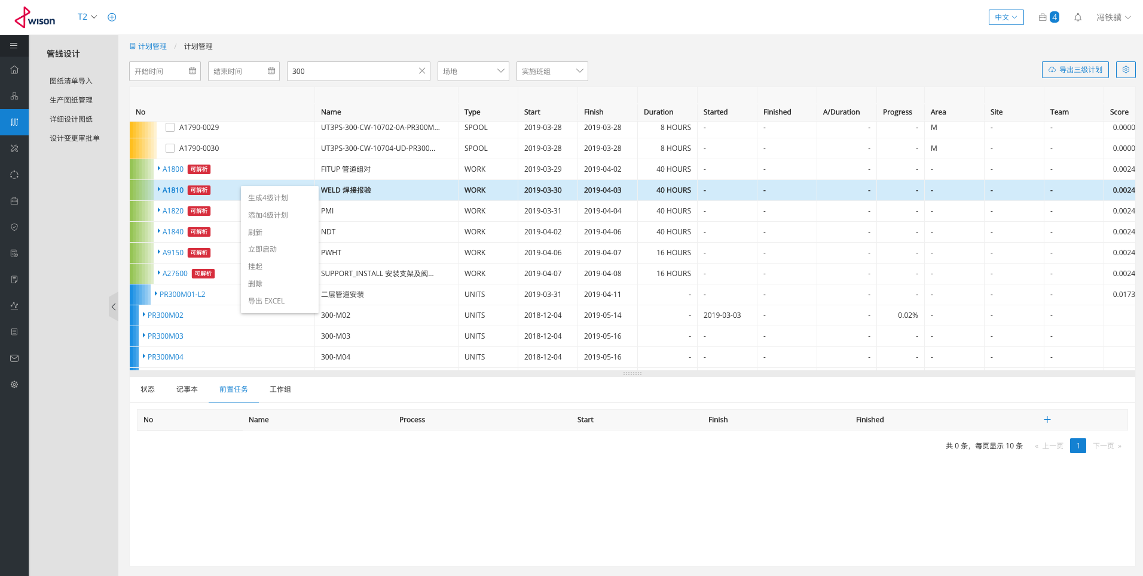

 | 当前三级计划下的四级计划分页、搜索

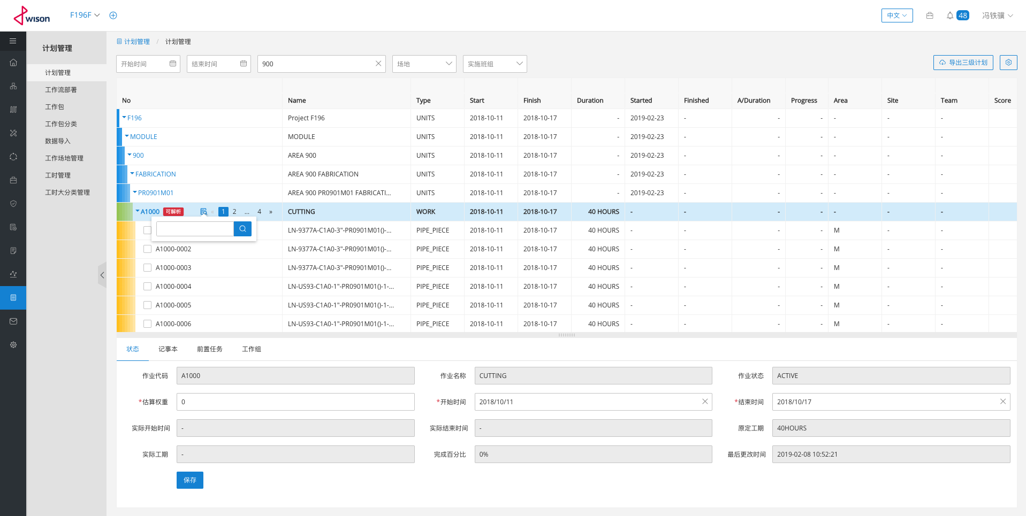

 | 给当前三级计划添加四级计划

截图3
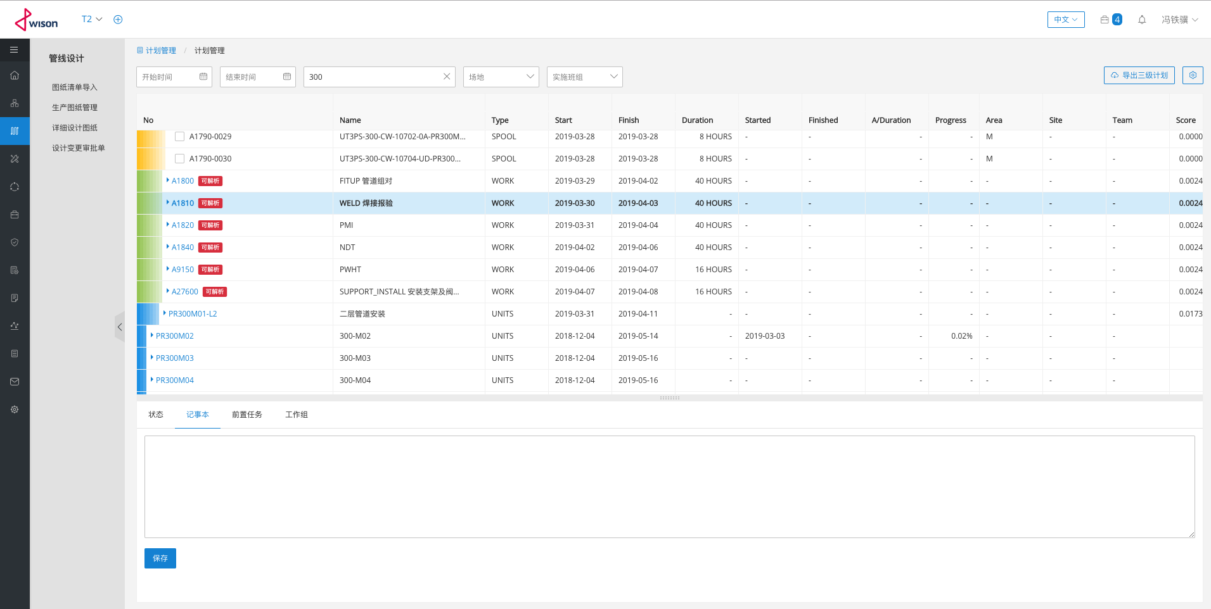
截图3

截图4
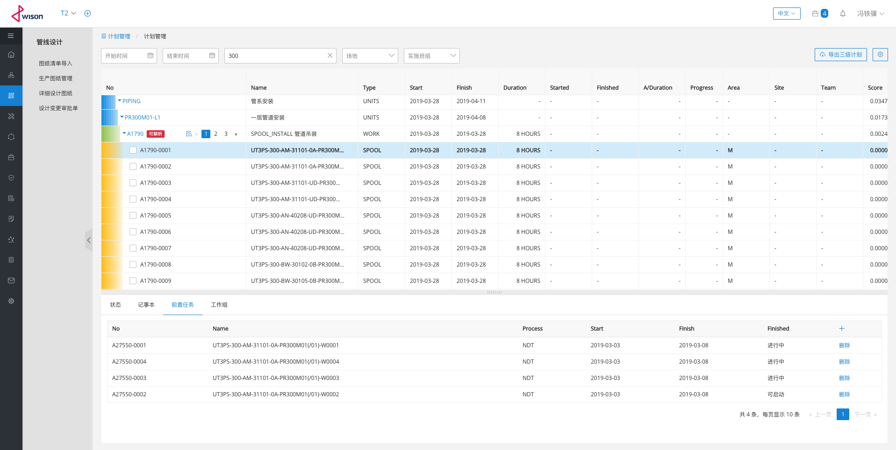
截图4

截图5
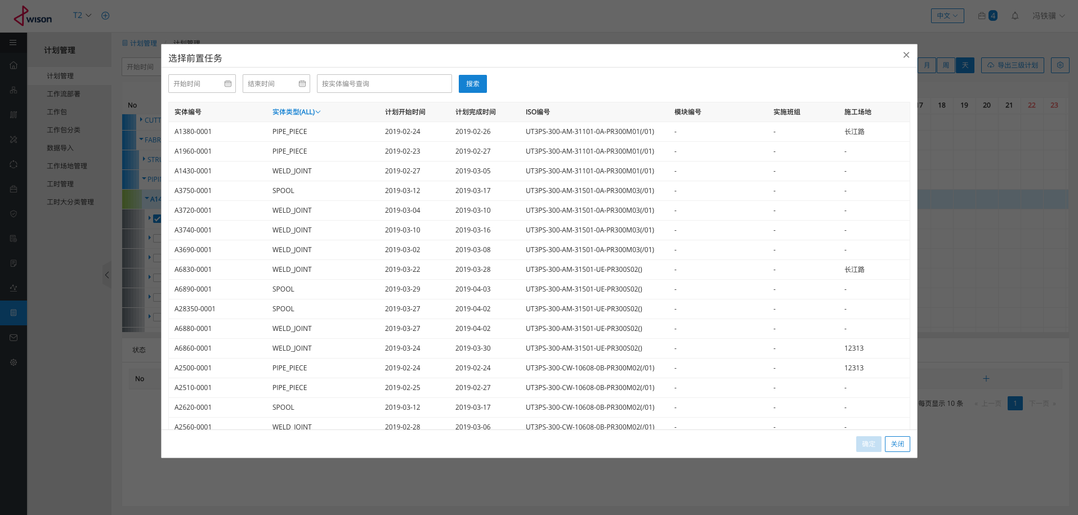
截图5

 | 选择添加前置任务

截图6
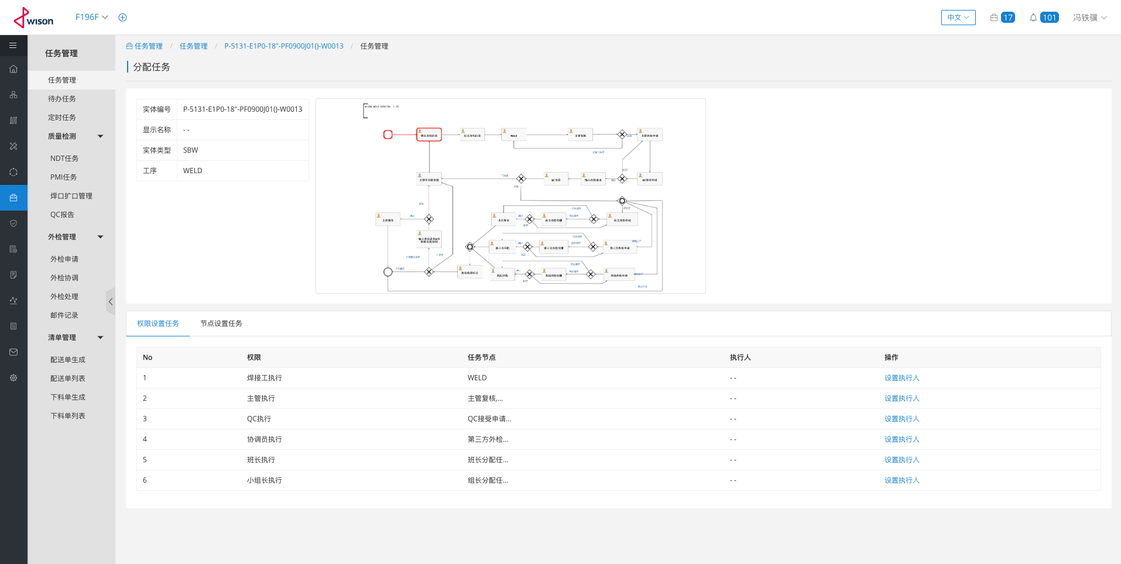
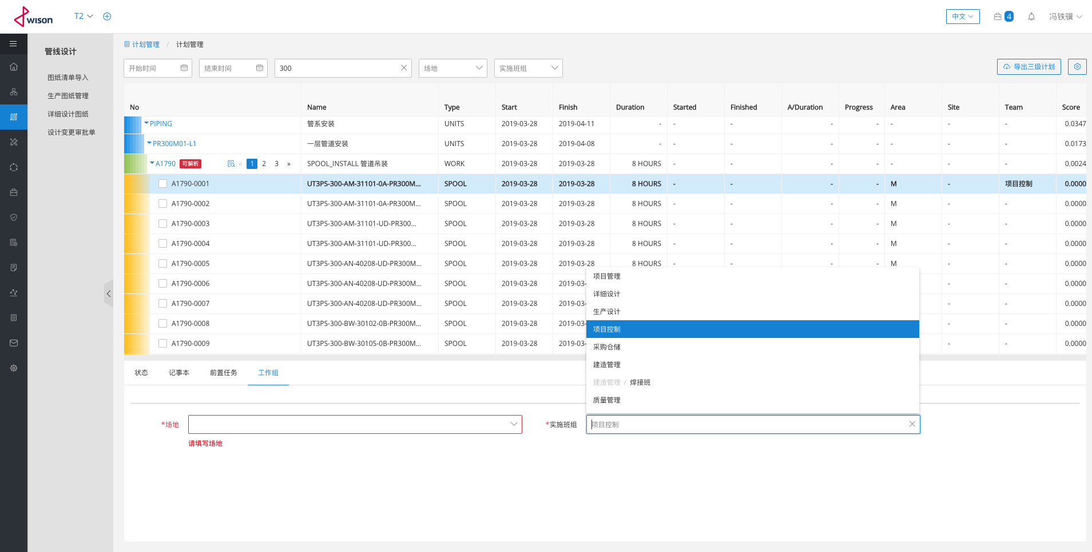
截图6

 | 四级计划上的场地及事实班组设置

